汇总
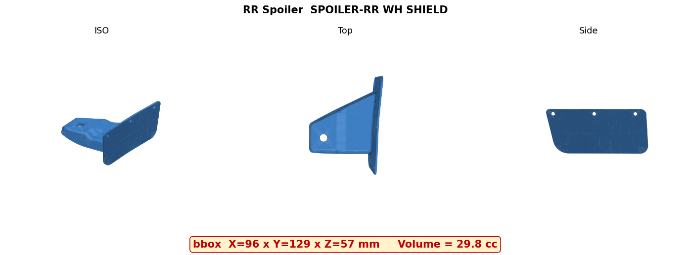
GEA轮罩气坝 报价汇总
报价方：杭州深远工贸有限公司 日期：2026-06-19 模具分摊：3年(229,566件/号)

零件号 | 零件名称 | 年产量(件) | 含税单价(元) | 未税单价(元) | 年产值含税(元) | 年产值未税(元)
638431477R | 气坝前左 SPOILER-FR LH (PHEV/HEV) | 76,522 | 8.122 | 7.188 | 621,512 | 550,040
638422166R | 气坝前右 SPOILER-FR RH (PHEV/HEV) | 76,522 | 8.122 | 7.188 | 621,512 | 550,040
638439763R | 气坝前左 SPOILER-FR LH (BEV) | 76,522 | 8.122 | 7.188 | 621,512 | 550,040
638424366R | 气坝前右 SPOILER-FR RH (BEV) | 76,522 | 8.122 | 7.188 | 621,512 | 550,040
767496296R | 气坝后左 SPOILER-RR LH | 76,522 | 3.701 | 3.275 | 283,208 | 250,610
767483010R | 气坝后右 SPOILER-RR RH | 76,522 | 3.701 | 3.275 | 283,208 | 250,610
合计 |  | 459,132 |  |  | 3,052,463 | 2,701,380

年总产值：含税 ¥305.2万 / 未税 ¥270.1万 | 年总产量 459,132件

⚠ 以下为不确定但已拍版的估值，待确认：
• | TPV材料单价 | ¥45/kg |  | 汽车级Santoprene 103-40市场估，待厂家询价
• | 模具费 FR | ¥29万/副 |  | 外观件含晒纹+优质钢估，待模具厂报价
• | 模具费 RR | ¥14万/副 |  | 外观件含晒纹+优质钢估，待模具厂报价
• | 机台参数 | 250T@40万 / 60T@12万 |  | 锚定1300T=130万曲线估，待真实购置价
• | 浇口料比例 | FR 15% / RR 18% |  | 冷流道经验估，待流道设计
• | 运输+包装 | ¥0.5+¥0.3/件 |  | 小件估，待物流/包装方案
• | 成型周期 | FR 35s / RR 22s(每模) |  | 按壁厚2.5mm估，待CAE/试模
• | 模具分摊口径 | 每零件号独立摊全额 |  | FR一副模4个号共用，是否分摊待定→影响FR单价
• | 外观等级 | 外观件+有皮纹 |  | 技协要求纹理符合样板/分型面不可见；模具计划含上皮纹工序
• | 综合废品率 | 2% |  | 外观件+皮纹已上调(原1%)；待试模验证
▶ FR 气坝（对应 638431477R / 638422166R / 638439763R / 638424366R）
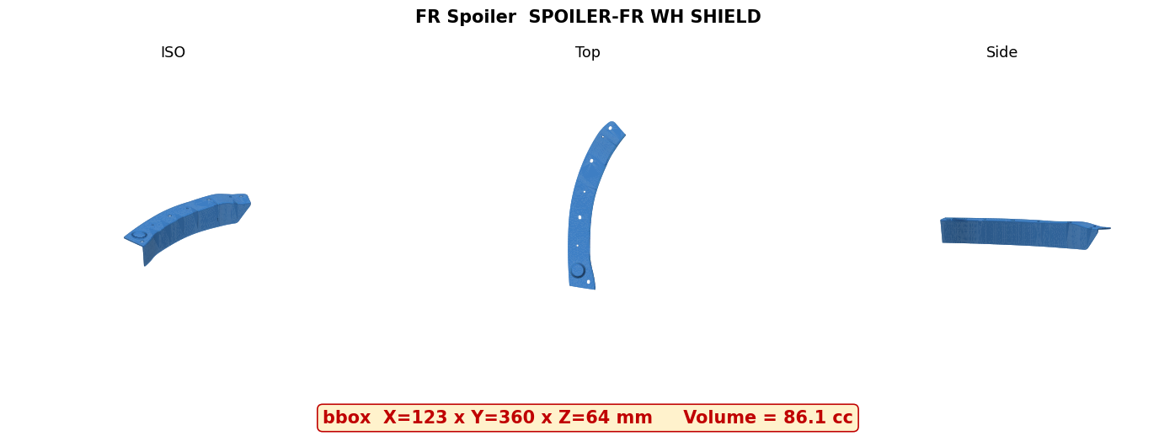

▶ RR 气坝（对应 767496296R / 767483010R）

